Sheet1
Scene No. | 1
Quest Title | 珍珠的形成
Quest Log | 回复丹尼尔
Map No. | 7
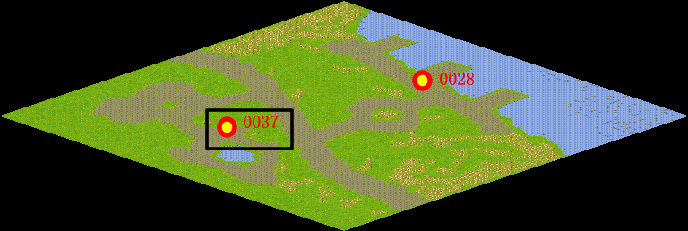
NPC No. | 37
Condition
Dialog | 珍珠是一种古老的有机宝石，产在珍珠贝类和珠母贝类软体动物体内，由于内分泌作用而生成的 含碳酸钙的矿物（文石）珠粒，是由大量微小的文石晶体集合而成的。珍珠又分为海水珠、淡水珠、人造珠三种。据说在两亿年前，地球上就已经有了珍珠。但并不是所以贝壳都有珍珠的，所以丹尼尔的运气可真好。
Select
Result | 1 :Scene 002 , 2 : 关闭对话框

NPC No. | 33
Condition
Dialog | 为什么贝壳里会有珍珠呢？
Select | 1：确定
Result | 1：关闭对话框

ScriptFile | Qlog-0117-001.scr
 | Q0037-0117-001.scr
 | Q0033-0117-001.scr

